Лист1
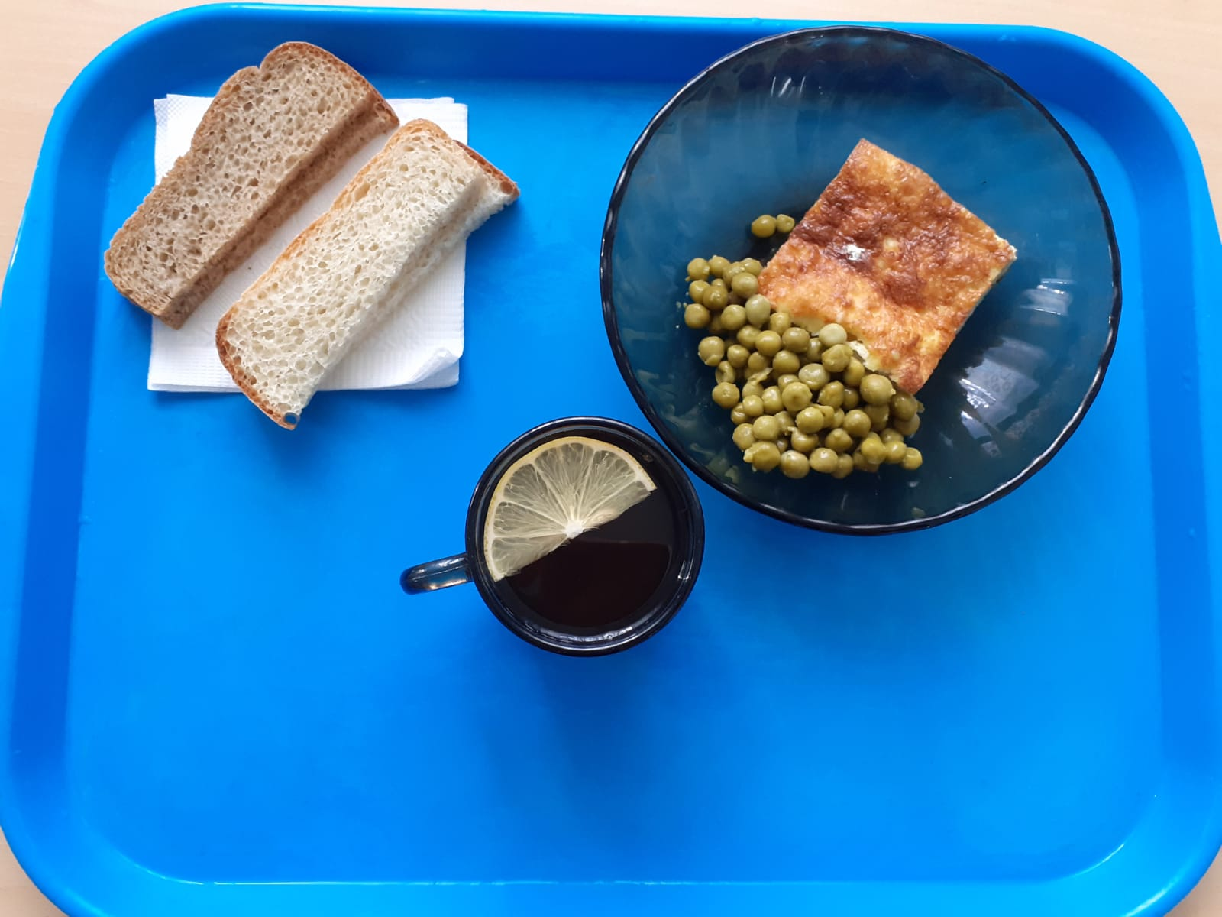
Школа | МБОУ ООШ №25 имени В.В.Буракова станицы Баракаевской |  |  | Отд./корп |  |  |  | День | 25.10.2021г

Прием пищи | Раздел | № рец. | Блюдо | Выход, г | Цена | Калорийность | Белки | Жиры | Углеводы

1-4 классы | Овощи | 106 | Горошек зеленый | 100 |  | 50.00 | 3.00 | 0.40 | 7.00
 | Гор.блюдо | 307 | Омлет натуральный | 150 |  | 244.60 | 12.90 | 20.07 | 3.05
 | Хлеб | 108 | Хлеб пшеничный | 35 |  | 82.25 | 2.66 | 0.28 | 27.22
 | Хлеб | 109 | Хлеб ржаной йодированный | 20 |  | 34.80 | 1.32 | 0.24 | 10.01
 | Печенье | 608 | Печенье"Аленка" | 25 |  | 91.50 | 1.47 | 1.17 | 18.75
 | Сок фруктовый | 518 | Сок яблочный | 200 |  | 82.80 | 0.90 | 0.20 | 0.20
 |  |  |  |  | 38.80 | 585.95 | 22.25 | 22.36 | 66.23
5-9 классы | Овощи | 106 | Горошек зеленый | 110 |  | 55.00 | 3.50 | 0.60 | 8.00
 | Гор.блюдо | 307 | Омлет натуральный | 200 |  | 277.21 | 14.62 | 22.74 | 3.45
 | Хлеб | 108 | Хлеб пшеничный | 50 |  | 117.50 | 3.80 | 0.40 | 38.88
 | Хлеб | 109 | Хлеб ржаной | 30 |  | 52.20 | 1.98 | 0.36 | 15.01
 | Сок фруктовый | 518 | Сок яблочный | 200 |  | 92.00 | 1.00 | 0.20 | 0.20
 |  |  |  |  | 35.74р. | 593.91 | 24.90 | 24.30 | 65.54
Завтрак | Овощи | 106 | Горошек зеленый | 110 |  | 55.00 | 3.50 | 0.60 | 8.00
сотрудники | Гор.блюдо | 307 | Омлет натуральный | 200 |  | 277.21 | 14.62 | 22.74 | 3.45
 | Хлеб | 108 | Хлеб пшеничный | 50 |  | 117.50 | 3.80 | 0.40 | 38.88
 | Хлеб | 109 | Хлеб ржаной | 30 |  | 52.20 | 1.98 | 0.36 | 15.01
 | Сок фруктовый | 518 | Сок яблочный | 200 |  | 92.00 | 1.00 | 0.20 | 0.20
 |  |  |  |  | 35.74р. | 593.91 | 24.90 | 24.30 | 65.54

